611SamMED3d
 | 5e-6 steplr 100
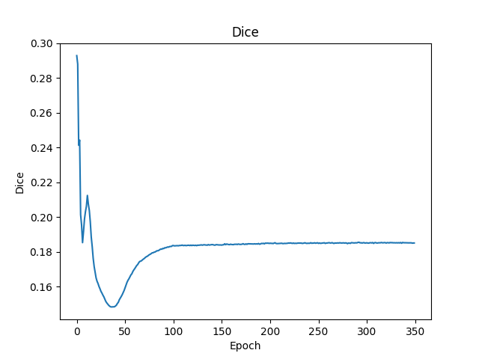
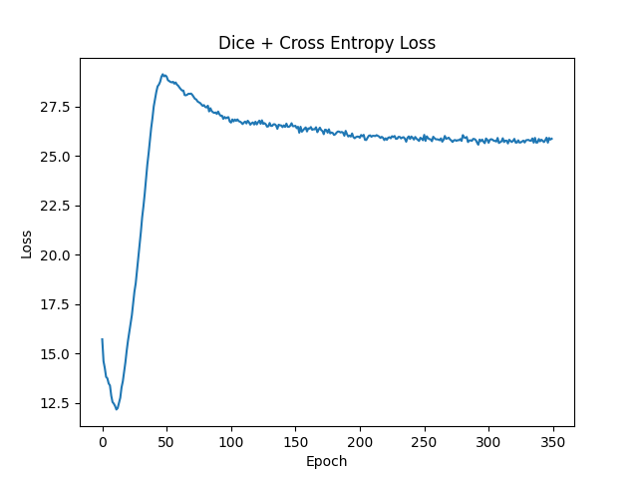

 | 5e-6 steplr-10）
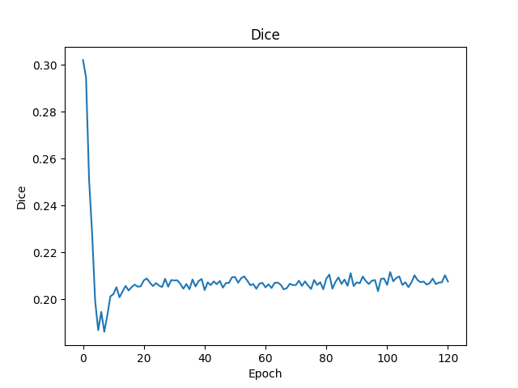
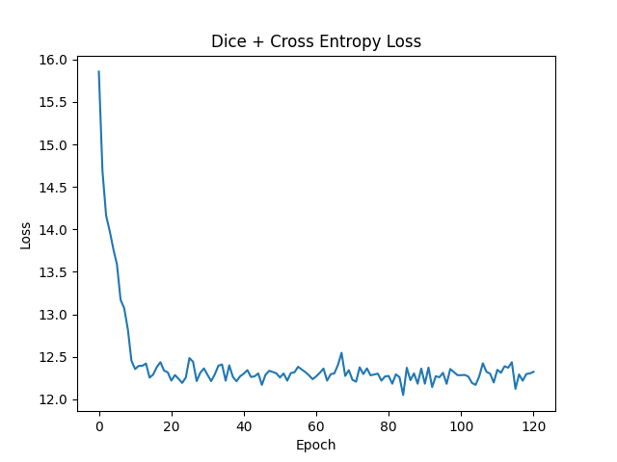

 | e-6 1000epoch multisteplr 120,180
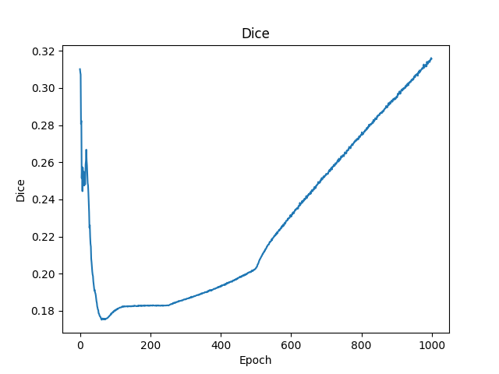
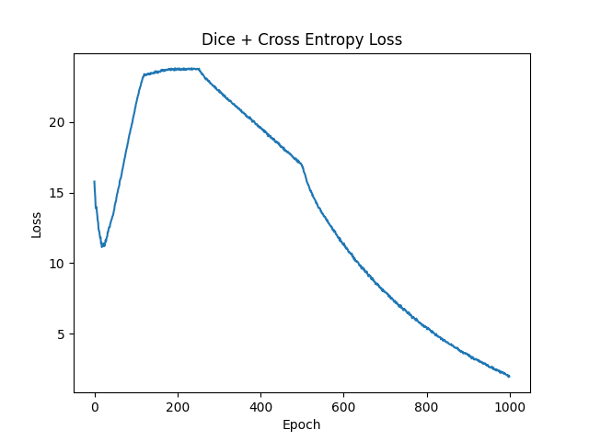

 | lr 5e-6 coswarm
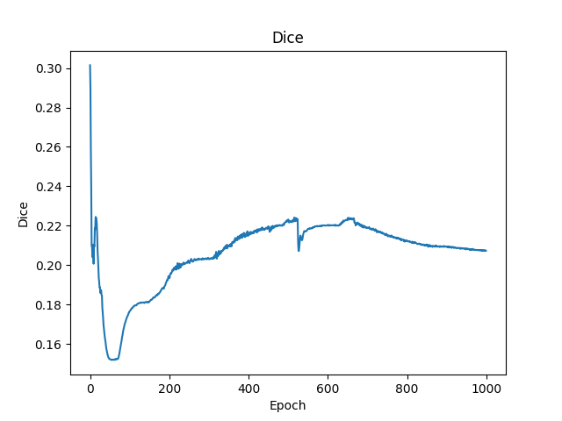
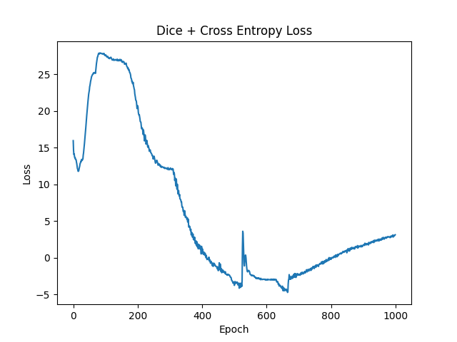

从上面的实验看出来epoch达到200左右能看出训练结果
 | 目前最好的结果是参数lr 1e-6 1000epoch multisteplr 120,180，但其到1000epoch后才初见规模，训练成本极大
 | 考虑到预训练模型权重迁移至新数据模型时的误差使得DICE先降后增，训练调参策略调整为先大学习率调整参数到新数据模型，再小学习率微调模型参数。
 | 提高调参效率，使用少量（33）个样本，进行200次训练记录结果。
 | 1e-6 steplr-10）
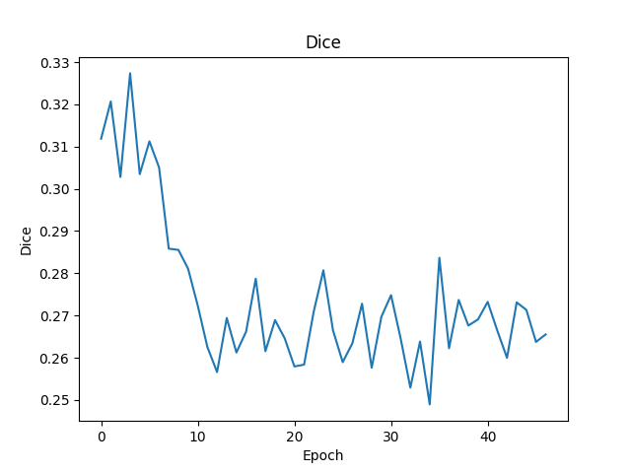
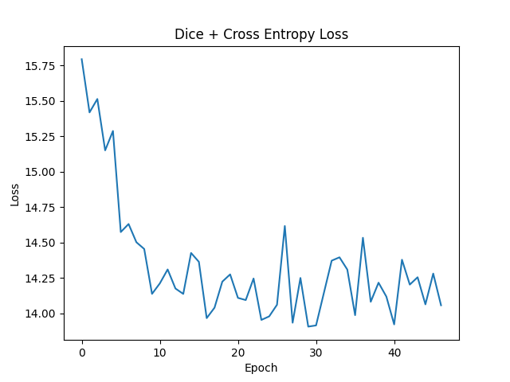

 | union_train（1e-2 multisteplr 10,20,30）
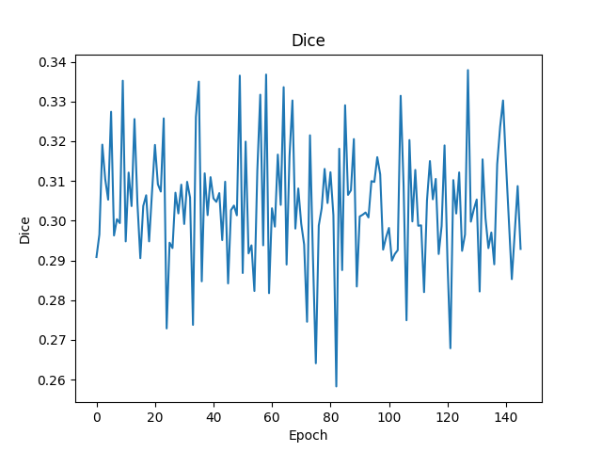
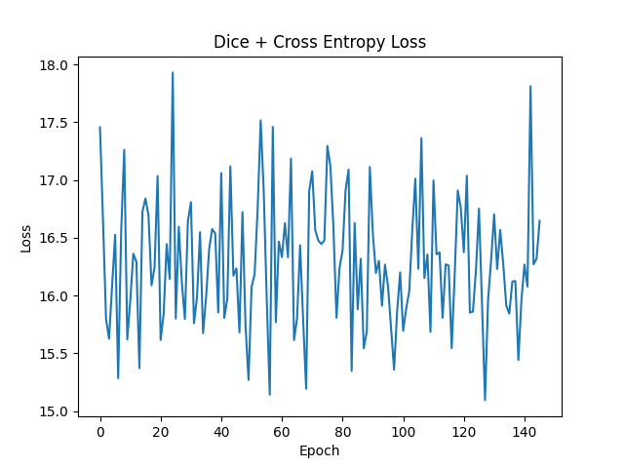

 | union_train（1e-3 multisteplr 10,20,30） |  |  | union_train（1e-3 multisteplr 10,20,30 gama 0.01）

 | union_train（1e-4 multisteplr 10,20,30）
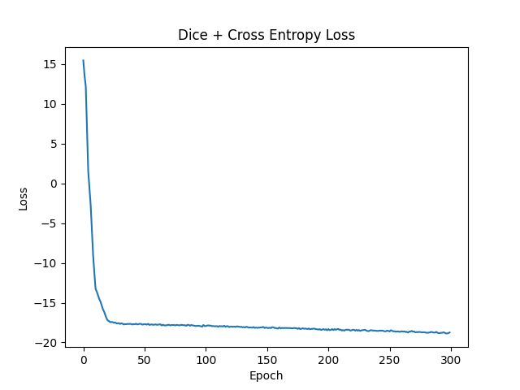
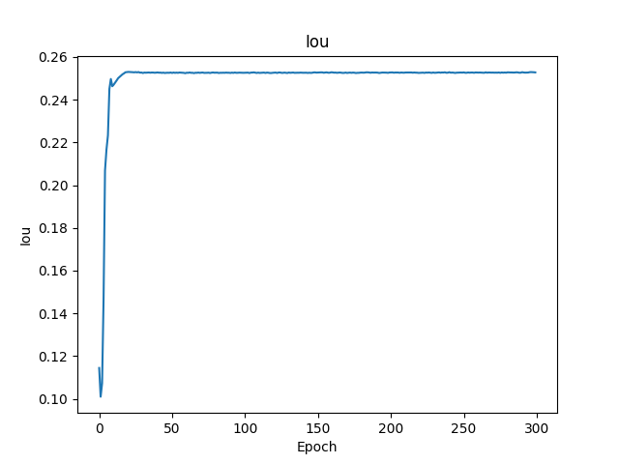
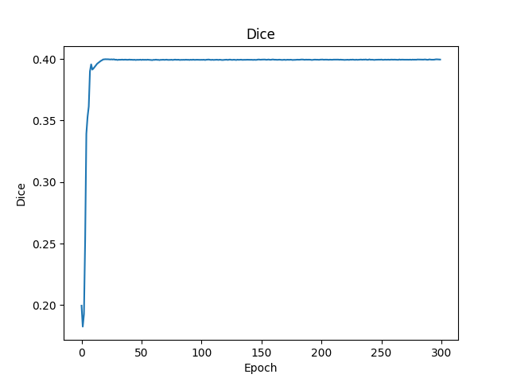

 | union_train（1e-4 multisteplr 50,100,150）
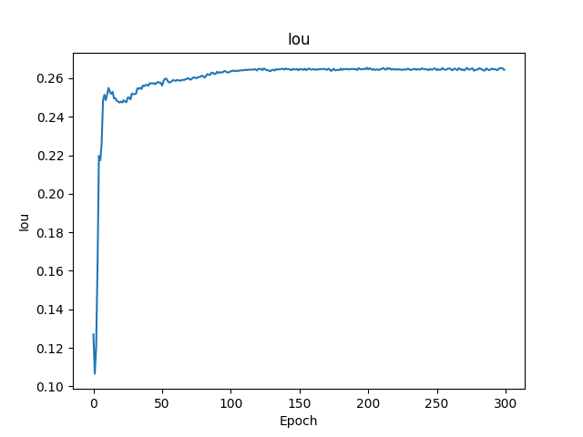
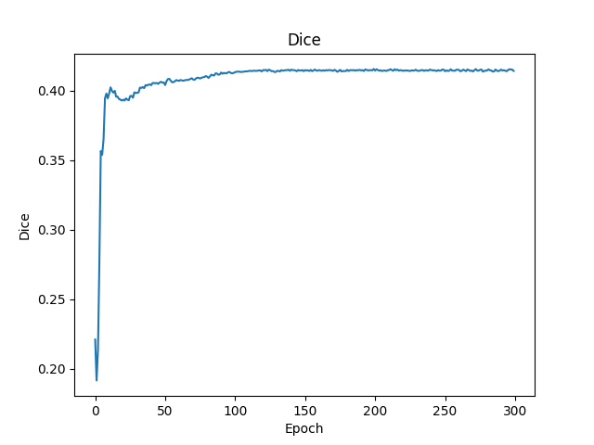
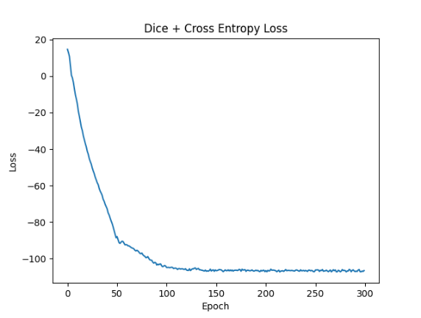
目前最优结果

 |  | mean | IOU 0.26 |  | DICE 0.41

611DRSam
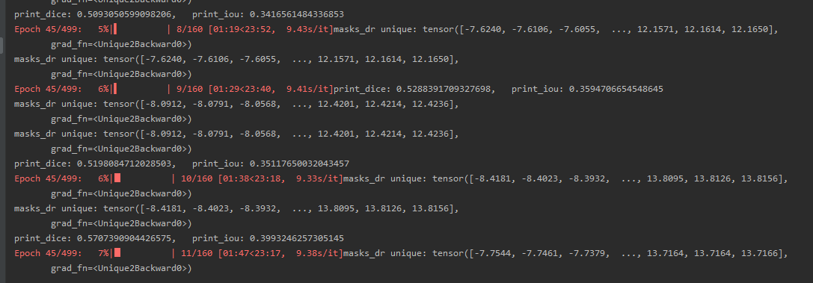

train result | dice | 0.57
 | iou | 0.39

612ASammed3d
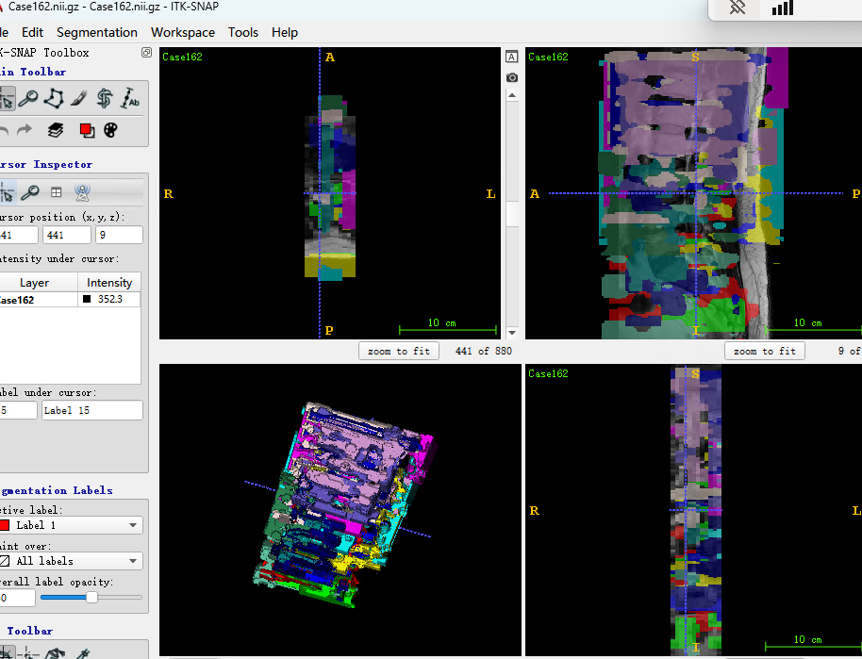
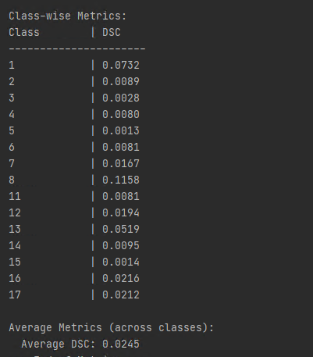
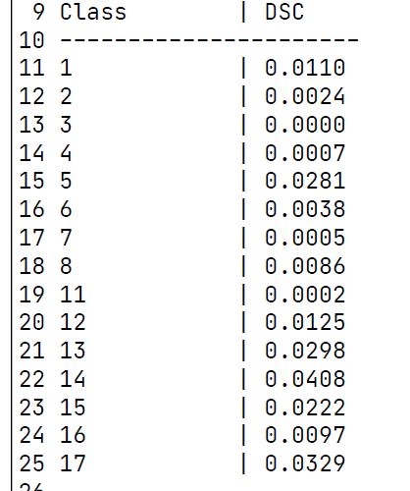
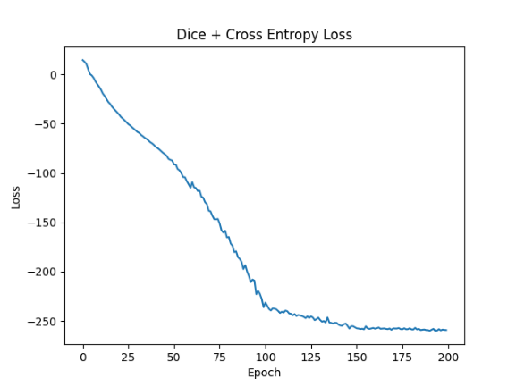
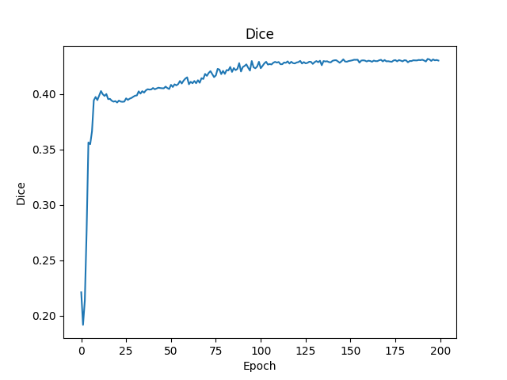
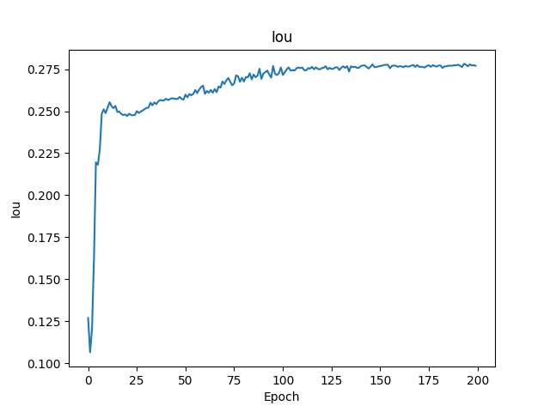

目前较好的参数 | parser.add_argument('--step_size', type=list, default=[100, 150, 200]) |  | EPOCH: 219, Loss: -259.61780655022824
 | parser.add_argument('--gamma', type=float, default=0.1) |  | EPOCH: 219, Dice: 0.4308413836089047
 | parser.add_argument('--num_epochs', type=int, default=1000) |  | EPOCH: 219, Iou: 0.277419900803855
 | parser.add_argument('--img_size', type=int, default=128)
 | parser.add_argument('--batch_size', type=int, default=1)
 | parser.add_argument('--accumulation_steps', type=int, default=10)
 | parser.add_argument('--lr', type=float, default=1e-4)
验证结果却是过拟合，可能的原因 | 1. 原因是训练数据过少导致 | 2.学习率过小
考虑到调参用的少量数据，学习参数分布后用全部数据进行测试。 |  | 调试中解决
以下是利用全部数据训练，拿验证集进行推论的结果
parser.add_argument('--step_size', type=list, default=[100, 150, 200])
parser.add_argument('--gamma', type=float, default=0.1)
parser.add_argument('--num_epochs', type=int, default=1000)
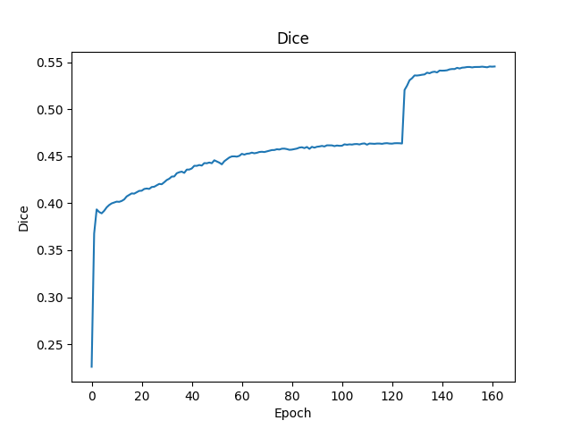
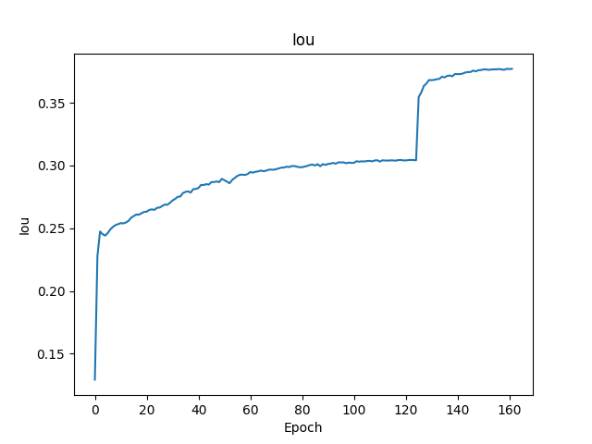
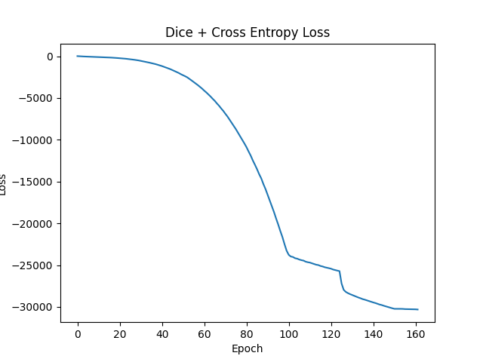

 | DICE突破0.54
 | IOU达到0.37
结果显示仍是过拟合严重，模型效果不佳
 | 推论结果

612DrSAM
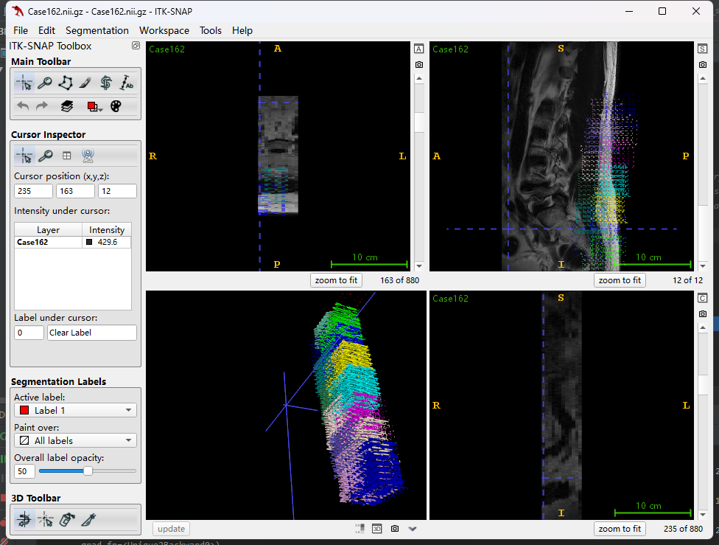
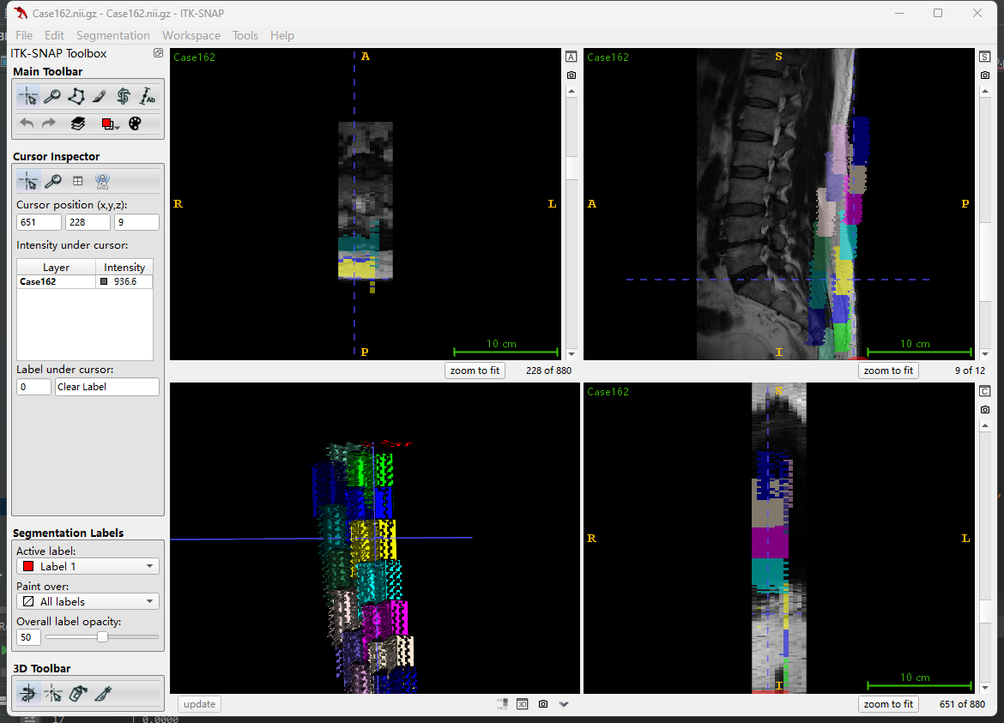
DRSAM训练结果

训练过程中 | mean DICE | 0.59 | mean IOU | 0.42

验证过程中 | mean DICE | 0.61 | mean IOU | 0.44

推论时 指标全0 |  | 需要调整输出格式适应指标计算方式
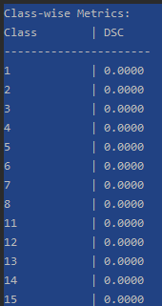

这时输出的标签是下图所示

